All Data

第1筆Data: 0.25
最大抗壓強度f"c(kgf/cm2): | 487.87820255
理論楊氏係數(kgf/cm2): | 265055.58128
回歸係數(y=ax+b),[a,b]= | [238690.893756132, 26.3526199890025]


第2筆Data: 0.25
最大抗壓強度f"c(kgf/cm2): | 394.90680909
理論楊氏係數(kgf/cm2): | 238467.14765
回歸係數(y=ax+b),[a,b]= | [264097.88760502054, 19.71772380752219]


第3筆Data: 0.25
最大抗壓強度f"c(kgf/cm2): | 470.88075314
理論楊氏係數(kgf/cm2): | 260397.44325
回歸係數(y=ax+b),[a,b]= | [157265.8245701417, 23.082734063449738]


第4筆Data: 0.25
最大抗壓強度f"c(kgf/cm2): | 479.19922554
理論楊氏係數(kgf/cm2): | 262687.43494
回歸係數(y=ax+b),[a,b]= | [219373.72552055577, 1.5414020890233366]


第5筆Data: 0.25
最大抗壓強度f"c(kgf/cm2): | 455.39291676
理論楊氏係數(kgf/cm2): | 256079.24557
回歸係數(y=ax+b),[a,b]= | [183477.09250228712, 0.35300574533962603]


第6筆Data: 0.35
最大抗壓強度f"c(kgf/cm2): | 460.25987168
理論楊氏係數(kgf/cm2): | 257444.01629
回歸係數(y=ax+b),[a,b]= | [140135.10308799057, 12.53460688094437]


第7筆Data: 0.35
最大抗壓強度f"c(kgf/cm2): | 526.31712269
理論楊氏係數(kgf/cm2): | 275299.22933
回歸係數(y=ax+b),[a,b]= | [142302.01879408228, 24.091168551441676]


第8筆Data: 0.35
最大抗壓強度f"c(kgf/cm2): | 502.8338222
理論楊氏係數(kgf/cm2): | 269087.47722
回歸係數(y=ax+b),[a,b]= | [262347.70591721847, 23.778991674649976]


第9筆Data: 0.35
最大抗壓強度f"c(kgf/cm2): | 491.38918979
理論楊氏係數(kgf/cm2): | 266007.60014
回歸係數(y=ax+b),[a,b]= | [159450.1155547193, 11.971108927921334]


第10筆Data: 0.35
最大抗壓強度f"c(kgf/cm2): | 332.42386984
理論楊氏係數(kgf/cm2): | 218789.93865
回歸係數(y=ax+b),[a,b]= | [187243.61882315855, 24.703491198454355]


第11筆Data: 0.45
最大抗壓強度f"c(kgf/cm2): | 396.49677508
理論楊氏係數(kgf/cm2): | 238946.72128
回歸係數(y=ax+b),[a,b]= | [250061.94181890733, 90.82340583892125]


第12筆Data: 0.45
最大抗壓強度f"c(kgf/cm2): | 492.20864469
理論楊氏係數(kgf/cm2): | 266229.30875
回歸係數(y=ax+b),[a,b]= | [266034.4505930962, 22.52507220778622]


第13筆Data: 0.45
最大抗壓強度f"c(kgf/cm2): | 522.35913881
理論楊氏係數(kgf/cm2): | 274262.13007
回歸係數(y=ax+b),[a,b]= | [243358.43818946823, 38.66223257728292]


第14筆Data: 0.45
最大抗壓強度f"c(kgf/cm2): | 499.99750914
理論楊氏係數(kgf/cm2): | 268327.48893
回歸係數(y=ax+b),[a,b]= | [239057.97345397627, 4.339243333937745]


第15筆Data: 0.45
最大抗壓強度f"c(kgf/cm2): | 515.90229578
理論楊氏係數(kgf/cm2): | 272561.79225
回歸係數(y=ax+b),[a,b]= | [222189.78528603434, 0.07909165685838815]


第16筆Data: 0.55
最大抗壓強度f"c(kgf/cm2): | 491.14270567
理論楊氏係數(kgf/cm2): | 265940.87617
回歸係數(y=ax+b),[a,b]= | [275105.69989695254, 15.223717077647812]


第17筆Data: 0.55
最大抗壓強度f"c(kgf/cm2): | 498.12378335
理論楊氏係數(kgf/cm2): | 267824.24237
回歸係數(y=ax+b),[a,b]= | [236744.69697686704, 14.167223972344695]


第18筆Data: 0.55
最大抗壓強度f"c(kgf/cm2): | 470.5519692
理論楊氏係數(kgf/cm2): | 260306.51848
回歸係數(y=ax+b),[a,b]= | [275540.1022888179, -64.14948298844413]


第19筆Data: 0.55
最大抗壓強度f"c(kgf/cm2): | 434.33583197
理論楊氏係數(kgf/cm2): | 250088.70387
回歸係數(y=ax+b),[a,b]= | [255188.06446044895, 2.677394933094032]


第20筆Data: 0.55
最大抗壓強度f"c(kgf/cm2): | 520.14832253
理論楊氏係數(kgf/cm2): | 273681.12548
回歸係數(y=ax+b),[a,b]= | [265504.48951182887, 0.6887351117963902]


第21筆Data: 0.87
最大抗壓強度f"c(kgf/cm2): | 514.35556282
理論楊氏係數(kgf/cm2): | 272152.90012
回歸係數(y=ax+b),[a,b]= | [246845.4447108229, 17.692773452503435]


第22筆Data: 0.87
最大抗壓強度f"c(kgf/cm2): | 493.76328185
理論楊氏係數(kgf/cm2): | 266649.41888
回歸係數(y=ax+b),[a,b]= | [213532.7952145319, 10.345803736893396]


第23筆Data: 0.87
最大抗壓強度f"c(kgf/cm2): | 450.62438158
理論楊氏係數(kgf/cm2): | 254734.98179
回歸係數(y=ax+b),[a,b]= | [270671.95979075256, -5.312692812957798]

Compressive Strength
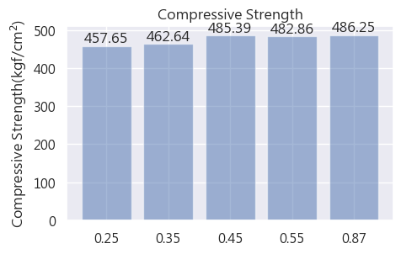
 | 0.25 | 0.35 | 0.45 | 0.55 | 0.87
第一顆 | 487.87820255 | 460.25987168 | 396.49677508 | 491.14270567 | 514.35556282
第二顆 | 394.90680909 | 526.31712269 | 492.20864469 | 498.12378335 | 493.76328185
第三顆 | 470.88075314 | 502.8338222 | 522.35913881 | 470.5519692 | 450.62438158
第四顆 | 479.19922554 | 491.38918979 | 499.99750914 | 434.33583197
第五顆(以下以此類推) | 455.39291676 | 332.42386984 | 515.90229578 | 520.14832253
平均 | 457.65158141 | 462.64477524 | 485.3928727 | 482.86052255 | 486.24774208

Elastic Modulus
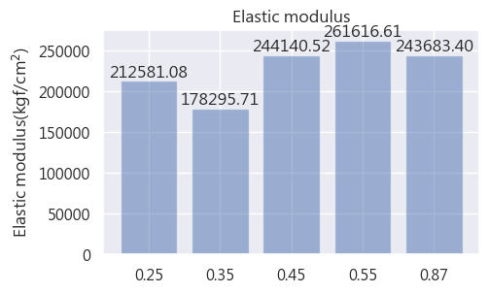
 | 0.25 | 0.35 | 0.45 | 0.55 | 0.87
第一顆 | 238690.89376 | 140135.10309 | 250061.94182 | 275105.6999 | 246845.44471
第二顆 | 264097.88761 | 142302.01879 | 266034.45059 | 236744.69698 | 213532.79521
第三顆 | 157265.82457 | 262347.70592 | 243358.43819 | 275540.10229 | 270671.95979
第四顆 | 219373.72552 | 159450.11555 | 239057.97345 | 255188.06446
第五顆(以下以此類推) | 183477.0925 | 187243.61882 | 222189.78529 | 265504.48951
平均 | 212581.08479 | 178295.71244 | 244140.51787 | 261616.61063 | 243683.39991

